信用交易
融资融券市场交易数据统计（20221227）

标的证券 | 融资融券余额（亿元） | 融资余额（亿元） | 融券余额（亿元） | 融资买入额（亿元） | 融资融券规模变化（亿元） | 融资余额增幅(‰) | 融券余额增幅(%)
统计数据 | 15,505.77 | 14,563.03 | 942.75 | 438.43 | -2.11 | -1.38 | 1.96
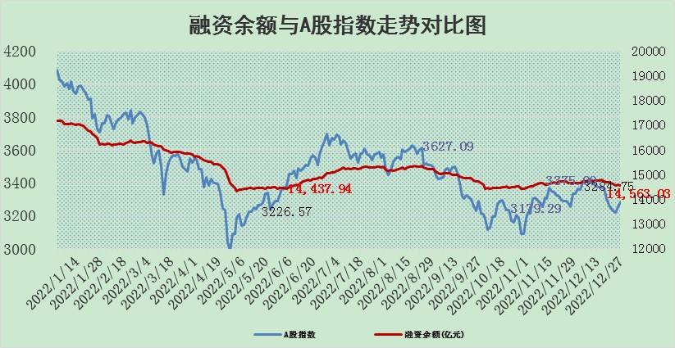

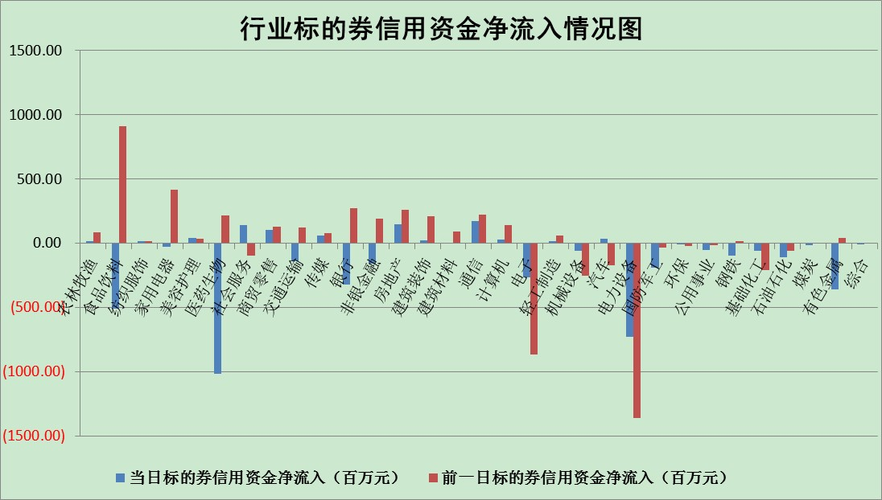

标的基金代码 | 标的基金简称 | 融资余额/市值(%) | 融资余额增幅(%) | 融资买入额/成交金额(%) | （融资余额净增额-融券余额净增额）/市值(‱) | 融券余额降幅(%) | ABS[（融资余额净增额-融券余额净增额）/市值净增额-1](%)
159902 | 华夏中小板ETF | 0.00 | 0.00 | 0.00 | 0.00 | 0.00 | 100.00
159915 | 易方达创业板ETF | 1.71 | -5.88 | 797.97 | -11.14 | -1.94 | 108.24
159919 | 嘉实沪深300ETF | 4.87 | -1.33 | 5.09 | -5.20 | 11.70 | 104.20
159920 | 华夏恒生ETF | 79.95 | -0.15 | 0.31 | -11.88 | 4.90 | 108.88
159922 | 嘉实中证500ETF | 0.43 | -9.21 | 12.63 | -10.49 | -1.09 | 112.60
159925 | 南方沪深300ETF | 0.02 | 0.00 | 0.00 | 0.00 | 0.00 | 100.00
159928 | 消费ETF | 0.87 | 0.45 | 9.55 | 2.25 | 11.25 | 98.83
159934 | 易方达黄金ETF | 486.49 | -0.13 | 0.04 | -64.62 | 0.00 | 461.95
159939 | 全指信息技术ETF | 0.69 | -0.74 | 10.01 | -2.69 | -108.89 | 104.60
159940 | 全指金融地产ETF | 0.19 | 6.24 | 0.11 | 1.14 | 0.00 | 99.31
159995 | 半导体芯片ETF | 2.16 | -1.75 | 134.50 | -3.45 | 2.75 | 102.70
159997 | 天弘中证电子ETF | 2.31 | -0.35 | 1.07 | -0.81 | -0.69 | 101.18
159998 | 天弘中证计算机主题ETF | 0.26 | 15.54 | 0.04 | 3.55 | 0.00 | 71.78
510050 | 华夏上证50ETF | 9.22 | -2.17 | 86.79 | -24.67 | -24.50 | 123.00
510180 | 华安上证180ETF | 0.50 | 0.04 | 0.66 | -0.04 | -5.04 | 100.03
510880 | 华泰柏瑞红利ETF | 0.23 | 3.36 | 1.25 | 0.76 | 0.25 | 99.41
510900 | 易方达恒生H股ETF | 111.41 | -0.09 | 1.36 | -10.18 | 0.00 | 104.92
511010 | 5年期国债ETF | 40.60 | -0.19 | 0.56 | -7.68 | 0.00 | 805.79
511380 | 可转债及可交换债券ETF | 12.00 | 1.90 | 3.51 | 22.33 | 0.00 | 82.37
512000 | 全指证券ETF | 7.10 | 0.13 | 18.93 | -3.51 | -12.50 | 104.05
512010 | 沪深300医药卫生ETF | 5.22 | -1.79 | 40.02 | -8.85 | 2.03 | 523.63
512070 | 沪深300非银ETF | 2.09 | 0.12 | 20.28 | -0.11 | -4.91 | 100.07
512400 | 南方中证申万有色金属ETF | 1.71 | -0.09 | 0.69 | 1.90 | 7.10 | 98.48
512580 | 广发中证环保产业ETF | 0.82 | -10.47 | 0.34 | -10.32 | -1.34 | 109.91
512660 | 国泰中证军工ETF | 3.29 | -1.66 | 24.31 | -11.67 | -14.57 | 110.42
512800 | 华宝中证银行ETF | 15.64 | 0.72 | 2.16 | -9.94 | -97.63 | 105.54
512980 | 广发中证传媒ETF | 1.50 | -1.39 | 649.56 | -2.11 | 0.00 | 102.31
515030 | 华夏中证新能源汽车ETF | 1.79 | 1.78 | 34.31 | 3.41 | 0.91 | 112.98
515050 | 华夏中证5G通信主题ETF | 1.79 | -1.97 | 145.69 | -3.25 | 4.19 | 103.50
515070 | 华夏中证人工智能ETF | 1.30 | 0.52 | 0.41 | 0.67 | 0.00 | 98.45
标的股票比较指标 |  | 融资余额/流通A股市值(%) | 融资余额增幅(%) | 融资买入额/成交金额(%) | （融资余额净增额-融券余额净增额）/流通A股市值(‱) | 融券余额降幅(%) | ABS[（融资余额净增额-融券余额净增额）/流通A股市值净增额-1](%)
前十名标的个股 |  | 仁东控股 | 华峰铝业 | 德马科技 | 宣泰医药 | 赛力斯 | 华大智造
 |  | 数码视讯 | 永贵电器 | 辽港股份 | 新特电气 | 怡球资源 | 炬光科技
 |  | 超捷股份 | 新华联 | 联美控股 | 诺诚健华 | 美邦服饰 | 优利德
 |  | 全柴动力 | 诺诚健华 | 联测科技 | 信邦智能 | 富士莱 | 英集芯
 |  | 莱茵生物 | 丽江股份 | 清新环境 | 永贵电器 | 新里程 | 峰岹科技
 |  | 先惠技术 | 保隆科技 | 东南网架 | 翠微股份 | 冠豪高新 | 英杰电气
 |  | 亚通股份 | 振江股份 | 润丰股份 | 振江股份 | 阿拉丁 | 中盐化工
 |  | 司尔特 | 翠微股份 | 科汇股份 | 新风光 | 安必平 | 寒锐钴业
 |  | 海兰信 | 新莱应材 | 长沙银行 | 益客食品 | 华神科技 | 川仪股份
 |  | 中体产业 | 同飞股份 | 天玑科技 | 创耀科技 | 金达莱 | 泰福泵业
后十名标的个股 |  | 泽达易盛 | 金雷股份 | 国中水务 | 中京电子 | 厦门港务 | 金钟股份
 |  | 岱美股份 | 中京电子 | 中直股份 | 侨源股份 | 久盛电气 | 安凯客车
 |  | 飞科电器 | 海泰新光 | 泽达易盛 | 斯瑞新材 | 奋达科技 | 晶华微
 |  | 中国人寿 | 菲利华 | 维信诺 | 振东制药 | 元力股份 | 华兰疫苗
 |  | 古井贡酒 | 美好医疗 | 利源精制 | 雅创电子 | 新化股份 | 天德钰
 |  | 盐津铺子 | 皇马科技 | 蓝光发展 | 天益医疗 | 永新光学 | 雄韬股份
 |  | 皇马科技 | 安彩高科 | 百川能源 | 万孚生物 | 贵研铂业 | 万控智造 | ;
 |  | 沪农商行 | 航天宏图 | 中金环境 | 明冠新材 | 大众交通 | 科前生物
 |  | 晨光股份 | 天益医疗 | 紫鑫药业 | 易瑞生物 | 维康药业 | 口子窖
 |  | 中信特钢 | 英维克 | 搜于特 | 中科三环 | 迪阿股份 | 富创精密
说明：1.以上普通交易数据和信用交易数据皆以交易日收盘后数据为基准；2.上述标的证券总数据只计算标的证券市场总数据，不包括从标的证券中调出去标的证券数据，所以与交易所公布的总值略有不同； 3.上述行业采用申万一级行业分类；4.以上标的基金和标的个股中比较的6个指标值中：前5个（从左至右）为正向指标，值越大排名越靠前；第6个为逆向指标，值越小，排名越靠前；5.第6个指标中ABS[]表示求绝对值，其主要用于考量信用资金相对净流入对股价相对净变化的贡献程度；6.数据来源：wind，交易所。

 | 证券代码 | 新增融资余额 | 融资买入额 | 融资买入增幅前10
远大智能 | 002689 | 28175353 | 42268582 | 199%
亚太股份 | 002284 | 21555247 | 34242865 | 82%
赛诺医疗 | 688108 | 72122899 | 101076547 | 78%
湖南发展 | 000722 | 66023557 | 137112987 | 75%
柘中股份 | 002346 | 14584119 | 36845980 | 58%
国城矿业 | 000688 | 24683149 | 48240585 | 54%
兆新股份 | 002256 | 1985058 | 4066269 | 52%
凯美特气 | 002549 | 33806472 | 61340055 | 52%
华昌达 | 300278 | 13474542 | 19303225 | 48%
新华联 | 000620 | 27311937 | 39201759 | 43%

 | 证券代码 | 新增融资余额 | 融资买入额 | 融资买入增幅前10
兔宝宝 | 002043 | 73310337 | 89923983 | 334%
捷昌驱动 | 603583 | 26026415 | 31686727 | 262%
湘财股份 | 600095 | 94196837 | 132280449 | 252%
中谷物流 | 603565 | 49103883 | 60098371 | 234%
中青宝 | 300052 | 24215352 | 31377809 | 98%
顾家家居 | 603816 | 138518545 | 188424210 | 78%
喜临门 | 603008 | 31503289 | 48351944 | 77%
财信发展 | 000838 | 10831830 | 17666790 | 74%
苏州银行 | 002966 | 10578096 | 19143736 | 72%
金诚信 | 603979 | 23858538 | 36098133 | 60%

